Hoja1
Marca con una X la respuesta correcta
Preguntas correctas = 1 punto
Preguntas falladas = -0.33 puntos
Preguntas no respondida = 0 puntos

ssoo | TEMA 1
1 .-¿En qué nivel estructural del sistema operativo se encuentra el Kernel?:
· Nivel 5. |  | a
· Nivel 1. |  | b
· Nivel 3. |  | c
· Nivel 2 |  | d
 |  | e
2 .-El diagnóstico inicial que realiza un sistema operativo se denomina:
· Test. |  | a
· Post. |  | b
· Load. |  | c
· Initial testing. |  | d
 |  | e
3 .-Los sistemas operativos cliente también pueden ser denominados:
· Sistemas operativos distribuidos. |  | a
· Sistemas operativos centralizados. |  | b
· Sistemas operativos de escritorio. |  | c
· Sistemas operativos de red. |  | d
 |  | e
4 .-¿Qué nivel jerárquico se corresponde con el hardware?:
· El nivel Gestión del procesador. |  | a
· Los niveles de Gestión de procesador y de Gestión de memoria. |  | b
· El nivel Gestión de memoria. |  | c
· El nivel Gestión de procesos. |  | d
 |  | e
5 .-Indica qué afirmación es falsa:
· Los sistemas operativos de red usados más ampliamente son: Windows Server y Linux Server. |  | a
· Windows 7 es un sistema operativo multiusuario. |  | b
· Los sistemas operativos de escritorio usados más ampliamente son: Windows XP, Windows Vista, Windows 7 y Linux Server. |  | c
· Linux es un sistema operativo libre. |  | d
 |  | e
6 .-Un tipo de licencia supeditada a la adquisición de un equipo nuevo, es una licencia:
· Ninguna de las respuestas es correcta. |  | a
· Por volumen. |  | b
· OEM. |  | c
· Retail. |  | d
 |  | e
7 .-Indica qué afirmación es falsa:
· El software libre siempre gratuito. |  | a
· Grub es un gestor de arranque más moderno y flexible que Lilo, ya que permite que el administrador ejecute cualquier comando desde la línea de comando de Grub. |  | b
· NTLDR es el archivo encargado del arranque de los sistemas operativos: Windows NT, Windows 2000, Windows XP y Windows Server 2003. |  | c
· Un software de dominio público es aquel que no requiere de licencia pues sus derechos de explotación pertenecen a todos por igual y cualquiera puede hacer uso de él, siempre con fines legales y consignando su autoría original. |  | d
 |  | e
8 .-Indica qué afirmación es verdadera:
· Hay dos tipos de software (de sistema y de aplicación). |  | a
· Todas las afirmaciones son correctas. |  | b
· Todo sistema informático está compuesto por dos elementos básicos (hardware y software). |  | c
· El software de base es un conjunto de programas necesarios para que el ordenador tenga capacidad de trabajar. |  | d
 |  | e
9 .-Indica qué afirmación es falsa:
· Un sistema operativo multitarea es aquel que permite al usuario estar realizando varios trabajos al mismo tiempo. |  | a
· Los sistemas monoproceso son los que únicamente permiten realizar un proceso a la vez sin permitir simular la multitarea. |  | b
· Los sistemas operativos multiusuario son capaces de dar servicio a más de un usuario a la vez, independientemente de la plataforma hardware sobre la que esté montado. |  | c
 |  | d
 |  | e
10 .-¿Dónde deben estar ubicados los archivos boot.ini y NTDETECT.com para conseguir un correcto arranque de un sistema?:
· Los archivos mencionados no repercuten en el arranque del sistema operativo. |  | a
· En el directorio raíz del disco de sistema. |  | b
· Es indiferente. |  | c
· En el Windows/system32 |  | d
 |  | e

 |  |  | NOTA

 |  |  | APROBADO
ssoo | TEMA 2
1 .-Indica qué afirmación es falsa:
· El modo HostOnly permite el acceso a Internet si se configura un direccionamiento estático. |  | a
· El modo Bridged permite que todos los equipos de la red vean a la máquina virtual. |  | b
· El modo NAT necesita un direccionamiento dinámico. |  | c
· El modo Bridged y el modo NAT permiten el acceso a Internet. |  | d
 |  | e
2 .-Indica qué afirmación es verdadera:
· Las carpetas compartidas Windows y VMware son iguales. |  | a
· Las carpetas compartidas Windows se tienen que hacer con el modo Bridged. |  | b
· Las carpetas compartidas VMware necesitan que instalemos las VMware Tools. |  | c
· Todas las otras afirmaciones son verdaderas. |  | d
 |  | e
3 .-Indica con qué sistemas operativos anfitriones es compatible la utilidad Client Hyper-V:
· Sistemas operativos Windows 8 y superiores de 32 y 64 bits. |  | a
· Todos los sistemas operativos x64. |  | b
· Sistemas operativos Windows 8 y superiores de 64 bits. |  | c
· Todos los sistemas operativos de escritorio de Windows. |  | d
 |  | e
4 .-¿Podemos ejecutar simultáneamente dos o más máquinas virtuales en un mismo equipo?:
· Únicamente si una corre bajo VMware y otra bajo Client Hyper-V. |  | a
· Solo si ambas corren bajo VMXBuilder. |  | b
· Nunca. Es una de las limitaciones que tiene la virtualización. |  | c
· Sí, aunque debemos tener en cuenta los recursos de hardware del equipo anfitrión. |  | d
 |  | e
5 .-Indica qué afirmación es falsa:
· Qemu-img permite crear máquinas virtuales en Windows y en Linux. |  | a
· VMware Server permite crear máquinas virtuales al igual que VirtualBox. |  | b
· VMware Workstation no permite virtualizar una máquina física. |  | c
· VMXBuilder permite la creación de máquinas virtuales. |  | d
 |  | e
6 .-Para poder tener acceso a Internet desde una máquina virtual, tenemos que tener al menos un adaptador de red configurado en modo:
· Host-Only. |  | a
· Es indiferente, siempre tendremos acceso a Internet desde la máquina virtual. |  | b
· NAT. |  | c
· Custom. |  | d
 |  | e
7 .-Indica qué afirmación es falsa:
· En una máquina virtual se puede instalar un sistema operativo distinto al del equipo anfitrión. |  | a
· En una máquina virtual el equipo anfitrión es distinto al equipo invitado. |  | b
· En Windows no se puede instalar una máquina virtual con Linux o iOS. |  | c
· Todas las otras respuestas son verdaderas. |  | d
 |  | e
8 .-¿Podemos copiar una máquina virtual para ser ejecutada en un equipo anfitrión distinto al equipo en el que ha sido creada?:
· Sí, pero únicamente si empleamos en ambos equipos Hyper-V Server. |  | a
· No, nunca. La máquina virtual siempre ha de ejecutarse en el equipo anfitrión en el que ha sido creada. |  | b
· Sí, siempre que las herramientas de virtualización y el hardware sean compatibles. |  | c
· No, una máquina virtual nunca puede ser copiada o movida. |  | d
 |  | e
9 .-¿Cómo se puede comenzar el proceso de instalación de un sistema operativo virtual?:
· Desde una unidad DVD del propio equipo. |  | a
· Desde un recurso compartido en red. |  | b
· Desde una imagen localizada en un disco duro externo. |  | c
· Todas las otras opciones son correctas. |  | d
 |  | e
10 .-Para que una máquina virtual tenga su propia dirección IP dentro de la red local a la que está conectado el equipo anfitrión y sea reconocida por el resto de equipos como una máquina independiente, es necesario dotarla de un adaptador de red en modo:
· Host-only. |  | a
· Custom. |  | b
· Bridged. |  | c
· NAT. |  | d
 |  | e

 |  |  | NOTA

 |  |  | APROBADO
ssoo | TEMA 3
1 .-Indica qué sistema de archivos no es posible utilizar con Windows Server 2003/2008:
· NFS. |  | a
· NTFS. |  | b
· FAT32. |  | c
· FAT. |  | d
 |  | e
2 .-Indica qué afirmación es falsa:
· Las particiones es una manera de dividir un disco físico. |  | a
· Todas las particiones se han de formatear con el mismo sistema de archivos. |  | b
· Cuando se formatea una partición, se elimina toda la información que hubiera previamente en ella. |  | c
· La partición primaria (o del sistema) es aquella donde se instalarán los archivos que van a cargar el sistema operativo. |  | d
 |  | e
3 .-Indica qué afirmación es falsa:
· Una configuración de direcciones IP estáticas se utilizará cuando no se cuente con un servidor DHCP. |  | a
· Una configuración de direcciones IP estáticas se puede utilizar aunque se cuente con un servidor DHCP. |  | b
· Una configuración de direcciones IP estáticas no se puede utilizar cuando se cuenta con un servidor DHCP |  | c
· En una configuración de direcciones IP estáticas hay que indicar una dirección IP al equipo. |  | d
 |  | e
4 .-Indica qué afirmación es falsa:
· En un dominio ha de haber, por lo menos, un controlador de dominio. |  | a
· En un grupo de trabajo ha de haber, por lo menos, un controlador de dominio. |  | b
· En un grupo de trabajo puede haber servidores independientes. |  | c
· En un dominio puede haber servidores miembros. |  | d
 |  | e
5 .-Indica qué afirmación es falsa:
· Hay cuatro versiones de Windows Server 2003/2008. |  | a
· Windows Server 2003/2008 son sistemas operativos de red. |  | b
· Windows Vista es un sistema operativo de red. |  | c
· Windows 7 y Windows XP no son sistemas operativos de red. |  | d
 |  | e
6 .-Indica qué afirmación es falsa:
· Windows Server 2003 utiliza el archivo boot.ini y el archivo NTLDR durante el proceso de arranque. |  | a
· Windows Server 2008 utiliza el archivo boot.ini y el archivo boot-mgr durante el proceso de arranque. |  | b
· Windows Server 2008 utiliza el archivo bcd.log y el archivo boot-mgr durante el proceso de arranque. |  | c
· Windows Server 2003 no utiliza el archivo bcd.log pero sí el archivo NTLDR durante el proceso de arranque. |  | d
 |  | e
7 .-Indica qué afirmación es falsa:
· El Registro es una base de datos jerarquizada donde se guarda la información de configuración de Windows. |  | a
· El Registro está organizado en una estructura jerárquica compuesta por categorías con sus respectivas subcategorías, claves, subclaves y entradas. |  | b
· La categoría HKEY_LOCAL_MACHINE del Registro muestra el perfil del usuario actual (carpetas del usuario, configuración del escritorio y las configuraciones del Panel de control). |  | c
· La categoría HKEY_LOCAL_MACHINE es la más importante del Registro. |  | d
 |  | e
8 .-Indica qué afirmación es falsa:
· Dentro de las opciones de arranque avanzadas, el modo seguro permite iniciar el sistema únicamente con los archivos y controladores básicos. |  | a
· Dentro de las opciones de arranque avanzadas, la última configuración válida conocida permite iniciar el sistema con la información que Windows tenía antes de los últimos cambios realizados en el Registro, que son los que provocan que el sistema no se inicie. |  | b
· El registro de arranque permite determinar la causa exacta de loe problemas de inicio del sistema. |  | c
· EI modo seguro con símbolo del sistema permite iniciar el sistema únicamente con los archivos y controladores básicos indicados anteriormente junto con las funciones de red. |  | d
 |  | e
9 .-¿Cuál de las siguientes opciones no es un componente de Windows Server?:
· Servicios de acceso y directivas de redes. |  | a
· Servicio gráfico. |  | b
· Servicios de archivo. |  | c
· Servicios de dominio de Active Directory. |  | d
 |  | e
10 .-Formatear una unidad consiste en…:
· Borrar todos los datos que contiene. |  | a
· Darle el formato del sistema de ficheros seleccionado. |  | b
· Instalar Windows. |  | c
· Todas las otras opciones son correctas. |  | d
 |  | e

 |  |  | NOTA

 |  |  | APROBADO
ssoo | TEMA 4
1 .-Para añadir nuevas funcionalidades, mejorar las ya existentes y corregir los agujeros de seguridad de nuestro sistema operativo; es imprescindible tener correctamente configurado:
· Nuestro programa antivirus. |  | a
· El Active Directory. |  | b
· La herramienta de detección de software malintencionado. |  | c
· Las actualizaciones automáticas. |  | d
 |  | e
2 .-Indica qué afirmación es falsa:
· La forma de instalar un nuevo programa en el equipo depende de la ubicación de los archivos de instalación de dicho programa. |  | a
· Windows únicamente permite desinstalar los programas de los que no se dispone de licencia. |  | b
· Es posible que en la lista de programas instalados no aparezcan todos los programas que hay en el equipo. |  | c
· Únicamente se deben instalar programas de los que se disponga de licencia o que no la necesiten. |  | d
 |  | e
3 .-Los paquetes de instalación de software, proporcionados por el distribuidor para facilitar la instalación de una aplicación, son también conocidos como…:
· Paquetes mst. |  | a
· Paquetes msp. |  | b
· Paquetes msi |  | c
· Ficheros zap. |  | d
 |  | e
4 .-Un paquete msp es:
· Un paquete de instalación de software. |  | a
· Un paquete de transformación de software. |  | b
· Un paquete de desinstalación de software. |  | c
· Un paquete de revisión de software. |  | d
 |  | e
5 .-Indica qué afirmación es verdadera:
· Los paquetes de distribución son paquetes de software que contienen la información necesaria para automatizar su instalación. Es imprescindible la intervención de un usuario con derechos de administrador en dicho proceso. |  | a
· Los paquetes de instalación de software tienen la extensión mst. |  | b
· Los paquetes de distribución se han de ubicar en un recurso compartido al que tengan acceso de lectura los usuarios del dominio. |  | c
· Los paquetes de instalación de software tienen la extensión msp. |  | d
 |  | e
6 .-La directiva de grupo de Instalación de software que hace que una aplicación se instale de forma incondicional en un equipo es del tipo:
· Publicada. |  | a
· Asignada. |  | b
· Avanzada. |  | c
· No es posible establecer una directiva para esta finalidad. |  | d
 |  | e
7 .-Indica qué afirmación es falsa:
· Las actualizaciones automáticas añaden funcionalidades nuevas, mejoran las ya existentes y corrigen agujeros de seguridad. |  | a
· Windows Update no permite realizar actualizaciones automáticas de los sistemas operativos de red de la familia Windows Server. |  | b
· Es conveniente tener actualizado el sistema operativo en red. |  | c
· Es posible actualizar manualmente el sistema operativo en red. |  | d
 |  | e
8 .-¿Es posible desinstalar un programa que no aparece en el panel de Programas y características ?:
· Sí, iniciando el sistema en modo símbolo de sistema con funciones de red. |  | a
· No, la única solución es utilizar la herramienta de Restauración de sistema a un punto anterior. |  | b
· Sí, iniciando nuestro sistema en modo seguro. |  | c
· No, ya que si el programa no aparece en el panel de Programas y características esto indica que realmente no está instalado en nuestro sistema. |  | d
 |  | e
 |  | f

 |  |  | NOTA

ssoo | TEMA 5
1 .-Si tenemos una tarjeta gráfica que no funciona correctamente y deseamos deshabilitarla usaremos…:
· El administrador de tareas. |  | a
· El administrador de pantalla. |  | b
· El administrador de dispositivos. |  | c
· Algún programa que se encuentre en el DVD de los drivers de la tarjeta gráfica. |  | d
 |  | e
2 .-El protocolo que debemos tener instalado para conectarnos en red es…:
· NetBios. |  | a
· Active Directory. |  | b
· WINS. |  | c
· TCP/IP. |  | d
 |  | e
3 .-Para gestionar los usuarios locales bajo Windows usamos…:
· El administrador de tareas. |  | a
· El administrador de equipos. |  | b
· El administrador de usuarios. |  | c
· El administrador del sistema. |  | d
 |  | e
4 .-Además de los usuarios y grupos que se crearon en la instalación, existen unas identidades especiales determinadas. Indique cuál de las siguientes opciones no es una de ellas:
· El usuario Pepito. |  | a
· Todos. |  | b
· Creador Owner o Propietario Creador. |  | c
· Interactivo o Interactive. |  | d
 |  | e
5 .-Indique qué afirmación es verdadera:
· Una cuenta de usuario se utiliza para autentificar la identidad de un grupo. |  | a
· Un usuario local es una cuenta a la que se pueden conceder permisos y derechos para el equipo en donde se encuentra la cuenta. |  | b
· Es importante borrar la cuenta del administrador del equipo. |  | c
· Todas las otras opciones son incorrectas. |  | d
 |  | e
6 .-Indique qué afirmación es falsa:
· Cada usuario puede tener un perfil que esté asociado a su nombre de usuario, y que se guarde en la estación de trabajo y aquellos usuarios que acceden a varias estaciones pueden tener un perfil en cada una de ellas. |  | a
· El perfil móvil es asignado a cada usuario por los administradores pero puede ser modificado por el usuario y los cambios permanecerán después de finalizar la conexión. |  | b
· Existe un perfil temporal que se crea cuando se produce un error en la carga del perfil del usuario. |  | c
· Al perfil de red se tiene acceder desde cualquier estación de la red y se guarda en cualquier equipo. |  | d
 |  | e
7 .-Indique qué afirmación es verdadera:
· Un grupo local es una cuenta a la que se pueden conceder permisos y derechos para el equipo donde se está creando, y a la que se pueden agregar usuarios locales, así como usuarios, grupos y equipos de un dominio al que pertenezca. |  | a
· No se puede disponer de una dirección IP automáticamente si se dispone de un servidor DHCP. |  | b
· La puerta de enlace predeterminada es necesario indicarlas para poder acceder a Internet, y nunca se puede corresponder con la dirección IP del router. |  | c
· Todas las otras opciones son incorrectas. |  | d
 |  | e
8 .-En relación a los archivos sin conexión…:
· Sólo se pueden compartir carpetas para utilizar archivos sin conexión en sistemas operativos de red. |  | a
· Sólo se pueden compartir carpetas para utilizar archivos sin conexión en sistemas operativos clientes. |  | b
· Se pueden compartir carpetas para utilizar archivos sin conexión, tanto en sistemas operativos de red como clientes. |  | c
· Todas las otras opciones son ciertas. |  | d
 |  | e
 |  | comprobar

 |  |  | NOTA
 |  |  | 0

ssoo | TEMA 6
1 .-Indica qué afirmación es falsa:
· Cuando se usa una ruta de acceso relativa, el archivo se busca desde el directorio en el que se esté trabajando o Directorio Activo. |  | a
· Cuando se usa una ruta de acceso absoluta, el archivo se busca desde el directorio raíz. |  | b
· Tanto Windows como Linux utilizan el carácter “\” para separar los directorios. |  | c
· Un bloque está compuesto por un determinado número de sectores que se asignan a un único archivo. |  | d
 |  | e
2 .-Indica qué afirmación es falsa:
· En un sistema de archivos NTFS es posible establecer permisos. |  | a
· En un sistema de archivos FAT es posible establecer permisos. |  | b
· En un sistema de archivos ext4 es posible establecer permisos. |  | c
 |  | d
 |  | e
3 .-En un sistema de archivos transaccional el estado de sistema de archivos siempre es coherente en el disco:
· Verdadero. |  | a
· Falso. |  | b
 |  | c
 |  | d
 |  | e
4 .-¿Con qué tipo de sistema de archivos se administran los datos mediante la semántica copia por escritura?
· Distribuido |  | a
· Transaccional |  | b
· Cifrado |  | c
· Virtual |  | d
 |  | e
5 .-Indica qué sistema de archivos sería recomendable implantar si una organización dispone de sitios web tanto para uso interno como externo:
· Distribuido. |  | a
· Transaccional. |  | b
· Cifrado. |  | c
· Virtual. |  | d
 |  | e
6 .-En una unidad formateada en FAT32. ¿Cuál es el tamaño máximo de un archivo?:
· No hay limitaciones de tamaño de archivo. |  | a
· 4 GB. |  | b
· 32 GB. |  | c
· 2 TB. |  | d
 |  | e
7 .-En una unidad formateada en NTFS. ¿Cuál es el tamaño máximo de un archivo?:
· No hay limitaciones de tamaño de archivo. |  | a
· 4 GB. |  | b
· 32 GB. |  | c
· 2 TB. |  | d
 |  | e
8 .-La estructura, nombre, forma de acceso, uso y protección de los archivos que se guardan en una unidad de almacenamiento, viene determinada por:
· Los sectores de las unidades de almacenamiento. |  | a
· Los directorios o carpetas. |  | b
· El sistema de archivos. |  | c
· La capacidad de organización del usuario. |  | d
 |  | e
9 .-Definimos bloque como:
· Un número determinado de bits asociados a un único archivo. |  | a
· Un número determinado de archivos asociados a un único directorio. |  | b
· Un número determinado de carpetas asociadas a un único disco. |  | c
· Un número determinado de sectores asociados a un único archivo. |  | d
 |  | e
10 .-Indica qué afirmación es verdadera:
Un sistema de archivos virtual es una capa de abstracción encima de un sistema de archivos concreto. |  | a
A menudo se hace referencia al directorio /proc de Linux como un sistema de archivos virtual. |  | b
Los sistemas operativos como Linux utilizan un sistema de archivos basados en inodos. |  | c
Todas las respuestas son correctas |  | d
 |  | e

 |  |  | NOTA

 |  |  | APROBADO
ssoo | TEMA 7
1 .-Indica qué afirmación es falsa:
· En un RAID 0 la información se divide entre todos los discos del sistema, de forma que no se establece ningún tipo de redundancia. |  | a
· El RAID 1 es bastante caro, ya que se emplea el doble de espacio del necesario. |  | b
· El RAID 5 se basa en un sistema de discos independientes con integración de códigos de error mediante paridad, en donde los datos y la paridad se guardan en los mismos discos, por lo que se consigue aumentar la velocidad de demanda. |  | c
· En el RAID 5 la paridad se guarda en los discos que contienen los datos que han generado dicha paridad. |  | d
 |  | e
2 .-Indica qué afirmación es falsa:
· Un disco básico es un disco físico que contiene particiones primarias, particiones extendidas o unidades lógicas. |  | a
· Un disco dinámico es un disco físico que puede contener volúmenes distribuidos, volúmenes seccionados, volúmenes reflejados y volúmenes RAID 5. |  | b
· Un conjunto de espejo se corresponde con RAID 5. |  | c
· El equivalente al conjunto de volúmenes en los discos dinámicos es un volumen distribuido. |  | d
 |  | e
3 .-Una práctica muy recomendable es establecer cuotas de disco en las particiones de sistema:
· Verdadero. |  | a
· Falso. |  | b
 |  | c
 |  | d
 |  | e
4 .-Para cifrar archivos en un sistema operativo Windows, es indispensable:
· Trabajar en una partición FAT32. |  | a
· Disponer de un certificado digital de clase 2 CA. |  | b
· Trabajar en una partición NTFS. |  | c
· No es posible cifrar archivos en sistemas operativos Windows. |  | d
 |  | e
5 .-Indica qué afirmación es verdadera:
· Un conjunto de bandas sin paridad dividirá cada uno de los discos duros en partes pequeñas llamadas sectores. |  | a
· Un conjunto de bandas con paridad utilizara una banda de cada fila del disco duro para guardar información de paridad de todas las bandas de esa fila (así, si tiene cinco discos duros y cada uno tiene diez bandas, diremos que hay diez filas de cinco bandas cada una y en cada fila hay una banda denominada de paridad). |  | b
· Un conjunto de espejos índica dos particiones del mismo disco duro que se configuran para que una sea idéntica a la otra. |  | c
· Un conjunto de bandas solo puede existir en discos que trabajan en sistemas operativos de servidor. |  | d
 |  | e
6 .-¿Cuántos discos son necesarios, como mínimo, para poder montar un RAID 5?
· 2 discos. |  | a
· 5 discos. |  | b
· 3 discos. |  | c
· 4 discos. |  | d
 |  | e
7 .-Indica qué afirmación es falsa:
· Las cuotas de disco evitan que se utilice más espacio de disco del asignado y registran un suceso cuando un usuario sobrepasa dicho límite. |  | a
· Es conveniente establecer cuota de disco en la partición de sistema. |  | b
· Es conveniente utilizar dos discos (uno para el sistema y otro para los datos) o dividir el disco en dos particiones (una para el sistema y otra para los datos), y establecer la cuota de disco en la correspondiente a los datos. |  | c
· Con las cuotas de disco es posible limitar el uso de espacio en disco de una manera personalizada. |  | d
 |  | e
8 .-Una copia de seguridad que marca como copiados para que no se vuelvan a respaldar hasta que se modifiquen, es del tipo:
· No hay ninguna copia de seguridad que marque los archivos como copiados. |  | a
· Todos los tipos de copias de seguridad marcan los archivos como copiados. |  | b
· Copia de seguridad diaria. |  | c
· Copia de seguridad incremental. |  | d
· Copia de seguridad diferencial. |  | e
9 .-Si utilizamos la herramienta de restauración de sistema y devolvemos un equipo al estado de un punto de restauración anterior, conservamos los archivos de los usuarios:
· Verdadero. |  | a
· Falso. |  | b
 |  | c
 |  | d
 |  | e
10 .-Indica qué afirmación es falsa:
· La copia de seguridad diaria se realiza con los archivos seleccionados que se hayan modificado en el día en que se realiza la copia de seguridad. Los archivos se marcan como copiados para que puedan volver a respaldarse cuando se desee. |  | a
· La copia de seguridad diferencial se realiza con los archivos creados o modificados desde la última copia de seguridad normal o incremental. Los archivos no se marcan como copiados para que puedan volver a respaldarse cuando se desee. |  | b
· La copia de seguridad diferencial se realiza con los archivos creados o modificados desde la última copia de seguridad normal o incremental. Los archivos no se marcan como copiados para que puedan volver a respaldarse cuando se desee. |  | c
La copia de seguridad normal se realiza con todos los archivos seleccionados. Dichos archivos se marcan como copiados y ya no podrán volver a respaldarse hasta que se modifiquen. |  | d
 |  | e

 |  |  | NOTA

 |  |  | APROBADO
ssoo | TEMA 8
1 .-Indica qué afirmación es falsa:
· Las unidades organizativas son contenedores del Directorio Activo. |  | a
· Una unidad organizativa puede contener objetos de otros dominios. |  | b
· En una unidad organizativa se pueden colocar usuarios, grupos, equipos y otras unidades organizativas. |  | c
· Las unidades organizativas son unidades jerárquicas inferiores a un dominio. |  | d
 |  | e
2 .-Para meter una máquina, con sistema operativo monopuesto, en un dominio es imprescindible:
· Conocer la puerta de enlace de la red. |  | a
· Que la máquina tenga una dirección IPv4 estática. |  | b
· Que la tarjeta de red de la máquina “apunte” al servidor DNS que gestiona el dominio. |  | c
· Disponer de un servidor DHCP. |  | d
 |  | e
3 .-Cuando creamos un usuario de dominio en el Active Directory, éste pertenece por defecto al grupo de:
· Usuarios de escritorio remoto. |  | a
· Administradores. |  | b
· Administradores del Dominio. |  | c
· Usuarios. |  | d
 |  | e
4 .-Indica qué afirmación es falsa:
· El Directorio Activo es el servicio de directorio incorporado en los SO de la familia Windows Server, en donde se almacena información acerca de objetos de la red. Facilita la búsqueda y utilización de esa información por parte de usuarios y administradores. |  | a
· El Directorio Activo incorpora un conjunto de reglas básicas que definen las clases de objetos y atributos contenidos en el directorio, las restricciones y los límites en las instancias de estos objetos, así como el formato de sus nombres. |  | b
· En una estructura en grupo de trabajo se dan dos tipos de equipos: los servidores y las estaciones de trabajo. |  | c
· LDAP es un protocolo a nivel de aplicación que accede a un servicio de directorio ordenado y distribuido para buscar diversa información en un entorno de red. |  | d
 |  | e
5 .-Indica qué afirmación es verdadera:
· Un espacio de nomenclatura es un conjunto de bosques que representan a un dominio. |  | a
· Un bosque es una colección de Arboles de directorio que comparten un espacio de nomenclatura contiguo. |  | b
· Un árbol de dominios nunca puede ser una estructura jerárquica de dominios que comparten un espacio de nomenclatura contiguo, un esquema y catálogo global diferenciado. |  | c
· Un conjunto de bandas solo puede existir en discos que trabajan en sistemas operativos monopuesto. |  | d
· Un dominio permite agrupar todos los objetos que se administrarán de forma estructurada y jerárquica. |  | e
6 .-Indica qué afirmación es falsa:
· El perfil móvil es asignado a cada usuario por los administradores, pero puede ser modificado por el usuario y los cambios permanecerán después de finalizar la conexión. |  | a
· Cada usuario puede tener un perfil que está asociado a su nombre de usuario y que se guarda en la estación de trabajo, y aquellos usuarios que acceden a varias estaciones pueden tener un perfil en cada una de ellas. Este perfil se denomina perfil local porque sólo es accesible desde la estación en que está creado. |  | b
· Los perfiles de usuarios en línea (obligatorios y móviles) aseguran que los usuarios trabajen en un entorno común. La principal diferencia, entre ambos, radica en que los cambios realizados por el usuario únicamente se guardarán en el servidor al cerrar la sesión, si el perfil es móvil. |  | c
· Existe un perfil temporal que se crea cuando se produce un error en la carga del perfil del usuario. Los cambios realizados no se pierden al cerrar la sesión. |  | d
 |  | e
7 .-Indique qué afirmación es verdadera:
· Los grupos locales pueden crearse en equipos que tienen instalado el Active Directory. |  | a
· Los grupos de ámbito global se denominan también grupos universales. |  | b
· La conversión de grupo global a universal sólo se permite si el grupo global que se desea convertir es miembro de otro grupo de ámbito global. |  | c
· Un grupo de seguridad puede convertirse en grupo de distribución (y viceversa) en cualquier momento si el administrador ha habilitado el funcionamiento en modo nativo de Windows 2000 o superior. Si esto no es así, no se podrá realizar esta conversión. |  | d
 |  | e
8 .-La cuenta de equipo permite que cualquier usuario autentificado en el dominio pueda auditar las acciones realizadas por ese equipo: |  | NULA
· Verdadero. |  | a
· Falso. |  | b
 |  | c
 |  | d
 |  | e
9 .-El directorio local privado en el que el usuario almacena sus archivos y programas, se denomina:
· Unidad de red. |  | a
· Ruta de acceso local. |  | b
· Perfil. |  | c
· Disco de usuario. |  | d
 |  | e
10 .-Indica qué afirmación es falsa:
· Una cuenta de equipo permite iniciar sesiones en dominios con una identidad que se puede autentificar y autorizar para tener acceso a los recursos del dominio. |  | a
· En el proceso de instalación de Directorio Activo se han creado dos carpetas para almacenas las cuentas de equipo, lo que no significa que no sea posible almacenarlas en otras carpetas. Las carpetas en cuestión son: Domain Controllers, en la que se almacenarán todas las cuentas de los equipos que sean controladores de dominio, y Computers, en la que se almacenarán todas las demás cuentas de equipos. |  | b
· Cada equipo que se conecta a la red debe tener su propia cuenta en el Directorio Activo |  | c
· Un equipo que sea controlador de dominio ha de tener creada una cuenta en la carpeta Computers de la utilidad Usuarios y Equipos de Active Directory. |  | d
 |  | e

 |  |  | NOTA

 |  |  | APROBADO
ssoo | TEMA 9
1 .-Indica cuál de las siguientes afirmaciones es falsa:
· Un derecho es un atributo de un usuario (o grupo) que le permite realizar una acción que afecta al sistema en su conjunto (y no a un objeto o recurso en concreto). |  | a
· Un permiso es un atributo de un usuario (o grupo) que le permite realizar una acción que afecta al sistema en su conjunto (y no a un objeto o recurso en concreto). |  | b
· Un permiso es una característica de cada recurso (carpeta, archivo, impresora, etc…) del sistema, que concede o deniega el acceso al mismo a un usuario o grupo concreto. |  | c
· Un permiso y un derecho son distintos. |  | d
 |  | e
2 .-Los permisos encargados de controlar cada una de las acciones que se pueden realizar sobre carpetas y archivos, son los denominados:
· Permisos NTFS especiales. |  | a
· Permisos de recursos. |  | b
· Permisos de acciones. |  | c
· Permisos NTFS estándar. |  | d
 |  | e
3 .-Indica cuál de las siguientes afirmaciones es falsa:
· La directiva de seguridad local es la que se debe utilizar si se desea modificar la configuración de seguridad y el equipo es una estación de trabajo o no tiene instalado el Directorio Activo. |  | a
· La directiva de seguridad del controlador de dominio es la que se debe utilizar si el servidor Windows es un controlador de dominio y se desea modificar la configuración de seguridad para todos los controladores de dominio. |  | b
· En Windows, los permisos se han agrupado en un conjunto de reglas de seguridad y se han incorporado en unas consolas de administración denominadas directivas de seguridad que definen el comportamiento del sistema en temas de segundad. |  | c
· La directiva de seguridad de dominio es la que se debe utilizar si el servidor Windows es un controlador de dominio y se desea modificar la configuración de seguridad para lodos los miembros del dominio. |  | d
 |  | e
4 .-Indica cuál de los siguientes elementos no es un recurso compartido especial:
· ADMIN$ |  | a
· USER$ |  | b
· IPC$ |  | c
· FAX$ |  | d
 |  | e
5 .-Indica qué afirmación es falsa:
· No se puede controlar el acceso a un recurso compartido mediante una combinación de sus permisos NTFS y sus permisos de recurso compartido. |  | a
· Los permisos NTFS estándar son combinaciones de los permisos NTFS especiales que están predefinidas en el sistema. |  | b
· Cuando se establecen los permisos de un directorio compartido, únicamente son efectivos cuando se tiene acceso a dicho directorio a través de la red, es decir, no protegen a los directorios cuando se abren localmente en el servidor. |  | c
· Los permisos NTFS especiales son los que controlan cada una de las acciones que se pueden realizar sobre las carpetas o los archivos. |  | d
 |  | e
6 .-Indica el nombre del directorio compartido que contiene una carpeta (con el nombre del dominio) con los subdirectorios Policies y Scripts:
· SYSTEM_GPO. |  | a
· NETLOGON. |  | b
· DOMAIN_NAME. |  | c
· SYSVOL. |  | d
 |  | e
7 .-Indica qué afirmación es falsa:
· ADMIN$ es un recurso que utiliza el sistema durante la administración remota del equipo. |  | a
· C$ es el nombre de un recurso mediante el cual los administradores pueden tener acceso a la unidad C del servidor a través de la red. |  | b
· En Windows Server no hay posibilidad de crear recursos compartidos. |  | c
· En Windows Server se puede establecer un nuevo recurso compartido de un directorio ya compartido. |  | d
 |  | e
8 .-El propietario de un directorio o archivo puede transferir su propiedad a otros usuarios:
· Verdadero. |  | a
· Falso. |  | b
 |  | c
 |  | d
 |  | e
9 .-Indica qué afirmación es falsa:
· El propietario de cualquier directorio o archivo que se cree en un servidor Windows siempre es el administrador. |  | a
· Los permisos NTFS son acumulables pero denegar el permiso Control total elimina todos los demás. |  | b
· Una vez establecidos los permisos, afectarán a los archivos y subdirectorios que dependan de él, tanto los que se creen posteriormente como los que ya existían previamente; este hecho se denomina herencia. |  | c
· Los permisos NTFS sólo pueden ser establecidos y cambiados por el propietario o aquel usuario que haya recibido el permiso del propietario. |  | d
 |  | e
10 .-Un permiso NTFS estándar de Modificar permite que un usuario pueda realizar las acciones de:
· Ninguna, ya que no existe este tipo de permiso NTFS estándar. |  | a
· Exclusivamente lectura y ejecución. |  | b
· Las autorizadas por todos los permisos, incluso eliminar archivos y subdirectorios, cambiar permisos y tomar posesión. |  | c
Las autorizadas por todos los permisos, menos eliminar archivos y subdirectorios, cambiar permisos y tomar posesión. |  | d
 |  | e

 |  |  | NOTA

 |  |  | APROBADO
ssoo | TEMA 10
1 .-Indica cuál de las siguientes afirmaciones es verdadera:
· El Administrador de tareas proporciona información acerca de los programas, procesos y servicios que se están ejecutando en el equipo. |  | a
· En la ficha Rendimiento del Administrador de tareas se muestra una pantalla en la que se ve información gráfica sobre el rendimiento de las redes que están funcionando en el equipo. |  | b
· En la ficha Usuarios del Administrador de tareas se ve una pantalla en la que se muestra información actualizada sobre el rendimiento del equipo. |  | c
· En la ficha Funciones de Red del Administrador de tareas se ve una pantalla en la que se muestra información sobre los usuarios que están conectados al equipo, el estado de la sesión, el nombre del equipo en el que están conectados y el nombre de la sesión. |  | d
 |  | e
2 .-Para iniciar el visor de eventos desde la línea de comandos, ejecutamos:
· Eventviewer. |  | a
· Eventvwr. |  | b
· Eventmanager. |  | c
· No hay forma de iniciar el visor de eventos desde la línea de comandos. |  | d
 |  | e
3 .-Indica cuál de las siguientes afirmaciones es falsa:
· Un evento o suceso es un acontecimiento significativo del sistema o de una aplicación que requiere una notificación al usuario. |  | a
· Un suceso crítico se corresponde con un error del que no puede recuperarse automáticamente la aplicación o el componente que desencadenó el evento. |  | b
· Una advertencia se corresponde con un evento que no es importante necesariamente, pero que indica la posibilidad de problemas en el futuro. |  | c
· Una auditoría correcta indica que no se ha realizado correctamente el ejercicio de los derechos de un usuario. |  | d
 |  | e
4 .-Para acceder al administrador de tareas de un servidor al que estamos conectados por Escritorio remoto, debemos pulsar (en el equipo desde el que hemos establecido la conexión remota) la combinación de teclas:
· Ctr+Alt+Supr |  | a
· Ctr+Alt+Fin |  | b
 |  | c
 |  | d
 |  | e
5 .-Para iniciar el monitor de rendimiento desde la línea de comandos: |  | ANULADA
· Monitor.exe |  | a
· Monren.msc |  | b
· Perfmon.msc |  | c
· No es posible iniciar el monitor de rendimiento desde la línea de comandos. |  | d
 |  | e
6 .-Indica qué afirmación es falsa:
· El monitor de rendimiento es una herramienta gráfica que sirve para visualizar datos sobre el rendimiento, en tiempo real y desde archivos de registro. |  | a
· Los registros de contador permiten almacenar datos que representan distintos aspectos de un sistema o de un servicio durante un período determinado de tiempo (los datos se pueden visualizar con el monitor de sistema o exportarlos a una hoja de cálculo). |  | b
· Un conjunto de recopiladores de datos (disponible únicamente en Windows Server 2003) permite la recogida de datos de los equipos y la creación de informes de rendimiento. |  | c
· El comando Tracerpt procesa los registros de seguimiento de sucesos o datos en tiempo real de proveedores de seguimiento de sucesos. |  | d
 |  | e
7 .-El archivo dumpfile.xml es:
· Es un archivo de texto delimitado por tabuladores con un resumen del análisis, del recurso de seguimiento, generado al ejecutar el comando Tracertpt. |  | a
· Es un archivo xml generado por los conjuntos de recopiladores de datos. |  | b
· Es el archivo en el que se registran los eventos críticos del sistema. |  | c
· Es un archivo de lenguaje de marcado extensible, que contiene información sobre los datos generados por el comando Tracertpt. |  | d
 |  | e
8 .-Indica qué afirmación es falsa:
· Un formato de registro delimitado por comas se utiliza para exportar los datos de registro a un programa de hoja de cálculo. |  | a
· Un formato de registro delimitado por tabuladores no puede ser nunca utilizado para exportar los datos de registro a un programa de hoja de cálculo. |  | b
· Un formato de registro SQL se utiliza para recopilar datos de rendimiento de toda la organización en lugar de hacerlo equipo por equipo. |  | c
· Un formato de registro cíclico binario se utiliza para registrar datos de forma continua en el mismo archivo de registro y sobrescribir los registros anteriores con datos nuevos cuando el archivo alcanza el tamaño máximo. |  | d
 |  | e
9 .-Indica qué afirmación es falsa:
· No es posible asociar reglas de programación a los conjuntos de recopiladores de datos. |  | a
· Windows Server 2008 incorpora varios conjuntos de recopiladores de datos que se pueden utilizar para analizar el sistema. |  | b
· Se puede crear un conjunto de recopiladores de datos a partir de una plantilla o de forma manual. |  | c
· Los conjuntos de recopiladores de datos crean un archivo de datos de registro sin procesar, además de archivos de informe opcionales. |  | d
 |  | e
10 .-Desde la pestaña detalles del administrador de tareas:
· Es posible acceder directamente al administrador de servicios. |  | a
· Podemos iniciar/detener/reiniciar un servicio. |  | b
· Podemos establecer la prioridad de una tarea. |  | c
· Podemos cerrar la sesión de un usuario. |  | d
 |  | e

 |  |  | NOTA

 |  |  | APROBADO
ssoo | TEMA 11
1 .-Indica cuál de las siguientes afirmaciones es verdadera:
· La directiva de seguridad dominio es la que se debe utilizar si se desea modificar la configuración de seguridad de un equipo y dicho equipo no es un servidor Windows o, aunque lo sea, no tiene instalado el Directorio Activo. |  | a
· La directiva de seguridad de dominio es la que se debe utilizar si el servidor Windows es un controlador de dominio y se desea modificar la configuración de seguridad para todos los equipos que sean miembros del dominio. |  | b
· La directiva de seguridad del controlador de dominio es la que se debe utilizar si el servidor Windows no es un controlador de dominio y se desea modificar la configuración de seguridad para todos los equipos que sean controladores de dominio. |  | c
· No es posible implantar simultáneamente directivas de seguridad para los sitios y para las unidades organizativas. |  | d
 |  | e
2 .-Las directivas de grupo incorporadas por defecto en Windows Server son:
· Default Domain Group Policy y Default Controller Domain Policy. |  | a
· Default Domain Policy y Default Controller Domain Group Policy. |  | b
· Default Domain Policy y Default Controller Domain Policy. |  | c
· Default Domain Group Policy y Default Controller Group Domain Policy. |  | d
 |  | e
3 .-Indica cuál de las siguientes afirmaciones es falsa:
· La directiva de grupo de la unidad organizativa prevalece sobre la directiva de grupo del sitio. |  | a
· Una directiva de grupo de la unidad organizativa prevalece sobre la directiva de grupo del dominio. |  | b
· La directiva de grupo de la unidad organizativa prevalece sobre la directiva de grupo del controlador del dominio. |  | c
· Una directiva de grupo de la unidad organizativa prevalece sobre la directiva de equipo local. |  | d
 |  | e
4 .-Una directiva de usuario local siempre se aplica antes que una directiva de equipo:
· Verdadero. |  | a
· Falso. |  | b
 |  | c
 |  | d
 |  | e
5 .-Que comando es equivalente a la opción, del menú contextual, “Ejecutar como”:
· Run as. |  | a
· Execute as. |  | b
· Runas. |  | c
· Executeas. |  | d
 |  | e
6 .-Indica qué afirmación es falsa:
· Cada objeto dispone de un conjunto de información de seguridad asociado a él denominado descriptor de seguridad. |  | a
· Una parte del descriptor de seguridad indica los grupos o usuarios que tienen acceso a un objeto, así como los permisos concedidos (o denegados) a dichos grupos o usuarios. Esta parte del descriptor de seguridad se conoce como lista de control de acceso discrecional (DACL). |  | b
· Sin embargo, además de contener información de permisos, un descriptor de seguridad para un objeto también contiene información de los sucesos que se van a auditar. A esta información de auditoría se le conoce como lista de control de acceso al sistema (SACL). |  | c
· Las tres anteriores son falsas. |  | d
 |  | e
7 .-La lista de control de acceso al sistema (SACL): (selecciona la respuesta correcta)
· Está compuesta por entradas de control de acceso. |  | a
· Dispone de un registro de los sucesos que se van a auditar. |  | b
· Contiene información sobre los usuarios y grupos que tienen acceso al objeto. |  | c
· Está compuesta por los descriptores de seguridad. |  | d
 |  | e
8 .-Indica qué afirmación es verdadera:
· Se puede auditar el acceso a archivos y carpetas en volúmenes NTFS para identificar quién ha realizado determinados tipos de acciones con los archivos y las carpetas. |  | a
· Se puede auditar el acceso a archivos y carpetas en volúmenes FAT32 para identificar quién ha realizado determinados tipos de acciones con los archivas y las carpetas. |  | b
· Para auditar el acceso a carpetas y archivos no es imprescindible especificar los archivos y carpetas, el usuario y los tipos de acciones que se van a auditar. |  | c
· La auditoría aplicada a un objeto nunca se transmite, a través de la herencia, a cualquier objeto secundario. |  | d
 |  | e
9 .-Indica qué afirmación es falsa:
· El proceso de actualizar las directivas locales de los equipos que pertenecen a un dominio es lento y puede llevar algún tiempo (sobre todo si hay muchos equipos). Para acelerar el proceso y que la actualización sea inmediata en el equipo, se puede utilizar el comando grupoupdate. |  | a
· Las directivas locales que se aplican a equipos independientes se actualizan automáticamente. |  | b
· Se puede configurar el procesamiento de las directivas de seguridad y su intervalo de renovación o actualización. |  | c
· El establecimiento de auditorías es un aspecto importante en la seguridad del equipo, ya que permite controlar la creación o la modificación de objetos, hacer un seguimiento de los problemas de seguridad potenciales ayuda a asegurar la responsabilidad del usuario y proporciona pruebas en caso de una infracción en la seguridad. |  | d
 |  | e
10 .-En cada uno de los sucesos auditados se genera un registro de seguridad que se puede visualizar desde:
· El visor de auditorías. |  | a
· El visor de eventos. |  | b
· El visor de sucesos. |  | c
· El visor de registros. |  | d
 |  | e

 |  |  | NOTA

 |  |  | APROBADO
ssoo | TEMA 12
1 .-El manual de usuario es un documento técnico dirigido exclusivamente a usuarios avanzados, y que sirve para mostrar de forma esquemática la utilización de determinadas funciones de uso imprescindible:
· Verdadero. |  | a
· Falso |  | b
 |  | c
 |  | d
 |  | e
2 .-Indica cuál de las siguientes acciones tiene como objetivo principal el restaurar la operación normal de un servicio lo más rápido posible, minimizando el impacto en las operaciones del negocio:
· El adecuado manejo de las incidencias. |  | a
· El adecuado registro de todas las incidencias. |  | b
· La administración remota. |  | c
· La asistencia al usuario in situ. |  | d
 |  | e
3 .-La formación de los usuarios es un elemento importante en la utilización de un programa:
· Verdadero |  | a
· Falso |  | b
 |  | c
 |  | d
 |  | e
4 .-Indica cuál de las siguientes recomendaciones no es aplicable a la hora de elaborar un manual de usuario de aplicación:
· Ha de indicar la versión del programa para poder mantener un control sobre las modificaciones que se vayan realizando. |  | a
· Debe proporcionar una breve descripción general del programa. |  | b
· Debe contar con un lenguaje técnico, dirigido a usuarios avanzados. |  | c
· Debe hacer uso de imágenes o capturas de pantalla, para describir el uso y funcionamiento de cada uno de los elementos que conforman cada elemento del programa. |  | d
 |  | e
5 .-Las ayudas de contexto son una ayuda emergente que aparece al colocar el cursor sobre un elemento de la pantalla:
· Verdadero |  | a
· Falso |  | b
 |  | c
 |  | d
 |  | e
6 .-Indica qué afirmación es falsa:
· La administración remota consiste en realizar determinadas acciones desde un equipo local y que las mismas se ejecuten en otro equipo. |  | a
· Los servicios de terminal permiten a los usuarios acceder a los programas que están instalados en un servidor de terminales. |  | b
· La asistencia remota no permite al personal del soporte técnico ver el Escritorio de los usuarios en tiempo real para solucionar los problemas que pudieran tener. |  | c
· Cuando un usuario accede a un programa de un servidor de terminales, la sesión se administra con transparencia en el sistema operativo del servidor y es independiente de cualquier otra sesión de cliente. |  | d
 |  | e
7 .-La asistencia a los usuarios puede ser de los siguientes tipos:
· Ayuda On-Line y Soporte técnico diferido. |  | a
· Ayuda On-Line y Soporte técnico al instante. |  | b
· Ayuda Off-Line y Soporte técnico al instante. |  | c
· Supervisada y autónoma. |  | d
 |  | e
8 .-Indica qué afirmación es verdadera:
· Los sistemas operativos monopuesto no pueden enviar solicitudes de asistencia remota. |  | a
· Microsoft Deployment Toolkit 2010 y Windows Automated Installation Kit (AIK) son herramientas que permiten generar un archivo ISO para iniciar la instalación de un sistema operativo. |  | b
· El acceso a un equipo por Escritorio Remoto viene habilitado por defecto en todos los sistemas operativos Windows Server. |  | c
· Cuando un usuario accede a un programa de un servidor de terminales, la ejecución del programa se produce en el terminal o equipo cliente. |  | d
 |  | e
9 .-¿Qué comando se utiliza para generalizar la instalación de un sistema operativo e implementar una imagen de Windows en varios equipos?:
· Unattend |  | a
· Sysprep |  | b
· Setupmgr |  | c
· Deploy |  | d
 |  | e
10 .-El hecho de implementar un programa en un servidor de terminales en lugar de hacerlo en cada equipo, no proporciona una mejora de rendimiento de los programas para los trabajadores de sucursales que tienen necesidad de acceder a los datos centralizados:
· Verdadero |  | a
· Falso |  | b
 |  | c
 |  | d
 |  | e

 |  |  | NOTA

 |  |  | APROBADO
ssoo | TEMA 13
1 .-¿Cuál de las siguientes opciones no es una distribución de Linux?:
· Debian. |  | a
· Ubuntu. |  | b
· MoLinux. |  | c
· Todas las otras opciones son correctas. |  | d
 |  | e
2 .-Indica cuál de las siguientes afirmaciones es falsa:
· Linux es un sistema operativo de libre distribución. |  | a
· Linux es un sistema operativo gratuito obligatoriamente. |  | b
· Linux es un sistema operativo basado en UNIX. |  | c
· El código fuente de Linux (escrito principalmente en lenguaje C) es también público y de libre distribución. |  | d
 |  | e
3 .-¿En qué distribución está basado Ubuntu?:
· SUSE. |  | a
· Debian. |  | b
· Mandrake-Mandriva. |  | c
· Knoppix. |  | d
 |  | e
4 .-Indica qué afirmación es falsa:
· GNOME es el entorno de escritorio oficial del proyecto GNU y se inicia en 1997 con el objetivo de crear un entorno de escritorio basado en software libre. |  | a
· KDE es el entorno de escritorio basado en CDE que es un entorno gráfico propietario desarrollado para la plataforma UNIX. |  | b
· KDE ofrece menos aplicaciones y herramientas que GNOME. |  | c
· Todas las otras opciones son verdaderas. |  | d
 |  | e
5 .-¿Qué es el SHELL?:
· Es uno de los entornos gráficos de Ubuntu. |  | a
· Es el gestor de arranque. |  | b
· Es el modo de comandos. |  | c
· Todas las otras opciones son incorrectas. |  | d
 |  | e
6 .-Indica qué afirmación es falsa:
· Por regla general, en Linux se necesitan al menos dos particiones: una para la instalación de Linux y todas sus aplicaciones, y otra que hace las funciones de memoria virtual llamada swap. |  | a
· Cuando se instala en el equipo más de un sistema operativo es necesario disponer de una herramienta ejecutada en el arranque que permita seleccionar el sistema operativo con el que se desea arrancar. |  | b
· En Ubuntu, el usuario root está deshabilitado. Para tener derechos de administrador se utiliza el comando sudo con la contraseña del usuario que se creó durante la instalación. |  | c
· Todas las otras opciones son falsas. |  | d
 |  | e
7 .-¿Qué es Nautilus?:
· Un editor de textos. |  | a
· Un gestor de archivos. |  | b
· Un gestor de arranque. |  | c
· Todas las otras opciones son incorrectas. |  | d
 |  | e
8 .-¿Qué es “gedit”?:
· Un editor de textos. |  | a
· Un gestor de archivos. |  | b
· Dicha utilidad no existe. |  | c
· Todas las otras opciones son incorrectas. |  | d
 |  | e
9 .-¿En qué entorno gráfico está disponible Nautilus?:
· En GNOME. |  | a
· En GNOME y KDE. |  | b
· En KDE. |  | c
· Ni en GNOME ni KDE. |  | d
 |  | e
10 .-¿Cuál de las siguientes no es una versión de Ubuntu?:
· Kubuntu |  | a
· Ms-Dos. |  | b
· Xubuntu |  | c
· Todas las otras opciones son correctas. |  | d
 |  | e

 |  |  | NOTA

 |  |  | APROBADO
ssoo | TEMA 14
1 .-Indica qué afirmación es falsa:
· Los paneles son barras grises situadas en la parte superior e inferior de la pantalla. |  | a
· Los paneles son el equivalente a la barra de tareas de Windows. |  | b
· Todas las otras opciones son ciertas. |  | c
· Todas las otras opciones son falsas. |  | d
 |  | e
2 .-En Ubuntu tenemos le lanzador, ¿a qué equivale en Windows?:
· A un acceso directo. |  | a
· Al inicio de sesión. |  | b
· Todas las otras opciones son ciertas. |  | c
· Todas las otras opciones son falsas. |  | d
 |  | e
3 .-En relación a los paneles de Ubuntu…:
· Vienen varios por defecto, de los cuales se selecciona uno de ellos, pero no se puede personalizar. |  | a
· Son elementos del escritorio muy personalizables y se pueden crear tantos como se deseen. |  | b
· Son elementos del escritorio muy personalizables, pero no se pueden crear tantos como se deseen, sólo un máximo de tres. |  | c
· Todas las otras opciones son falsas. |  | d
 |  | e
4 .-Indica qué afirmación es cierta:
· Aplicaciones es la forma de acceder a los programas instalados en el ordenador. |  | a
· Aplicaciones es el equivalente a Todos los programas de Windows. |  | b
· Red es similar al Entorno de red, Mis sitios de red o red de los sistemas Windows. |  | c
· Todas las otras respuestas son correctas. |  | d
 |  | e
5 .-Indica qué afirmación es cierta:
· Sistema contiene la configuración de preferencias, aplicaciones de administración y distintos tipos de ayuda. |  | a
· Sistema es el equivalente a Sistema de Windows. |  | b
· El programa de correo de Ubuntu es Outlook. |  | c
· Todas las otras opciones son correctas. |  | d
 |  | e
6 .-Indica qué afirmación es falsa:
· El intercambiador de área de trabajo consiste en la posibilidad de ofrecer múltiples áreas o espacios de trabajo sobre un mismo escritorio. |  | a
· Por defecto, se muestran tres espacios de trabajo, pero si se necesitan más, se debe pulsar el botón derecho del ratón sobre ellos y seleccionar Preferencias. |  | b
· El escritorio de Ubuntu aparece inicialmente vacío a no ser que se acceda desde Desktop CD. |  | c
· Todas la otras opciones son correctas. |  | d
 |  | e
7 .-Indica qué afirmación es falsa:
· Cuando se instala Ubuntu o se ejecuta desde el CD, mostrará un aspecto determinado por la decoración de las ventanas, los botones e iconos. A este conjunto de elementos gráficos se le denomina salvapantallas. |  | a
· El salvapantallas es una aplicación que se activa automáticamente cuando el ordenador está un tiempo inactivo, su función es evitar que le monitor sufra daños cuando la misma imagen se muestra por un periodo largo de tiempo en la misma posición. |  | b
· No es posible cambiar la forma de iniciar sesión en el sistema. |  | c
· Todas las otras opciones son incorrectas. |  | d
 |  | e
8 .-Al acceder al sistema Ubuntu sin contraseña…:
· Se incrementa la seguridad, ya que todos los usuarios del ordenador pueden acceder sin necesidad de recodar claves. |  | a
· La seguridad de acceso es menor. |  | b
· Este tipo de acceso no existe. |  | c
· Todas las otras opciones son incorrectas. |  | d
 |  | e
9 .-¿Cómo se puede acceder a un terminal de línea de comandos en Ubuntu?:
· [Ctrl] + [Alt] + [F1]. |  | a
· [Ctrl] + [Alt] + [F3]. |  | b
· [Ctrl] + [Alt] + [F5]. |  | c
· [Ctrl] + [Alt] + [F7]. |  | d
 |  | e
10 .-¿Cómo se puede cambiar del modo texto al modo gráfico en Ubuntu?:
· [Ctrl] + [Alt] + [F1] |  | a
· [Ctrl] + [Alt] + [F3] |  | b
· [Ctrl] + [Alt] + [F5] |  | c
· [Ctrl] + [Alt] + [F7] |  | d
 |  | e

 |  |  | NOTA

 |  |  | APROBADO
ssoo | TEMA 15
1 .-Indica qué afirmación es cierta:
· El directorio home es el directorio asignado a cada usuario de un sistema Linux. |  | a
· Una característica importante en Linux es que se realiza distinción entre mayúsculas y minúsculas. |  | b
· Al directorio que contiene el resto de archivos y directorios del sistema se les llama directorio raíz. |  | c
· Todas las otras opciones son correctas. |  | d
 |  | e
2 .-Indica qué afirmación es verdadera:
· /dev es el directorio que contiene los ficheros de configuración de todo el sistema. |  | a
· /etc es el directorio que almacena los ficheros de dispositivos. |  | b
· /bin y /usr/bin son directorios que contienen la mayoría de los ficheros ejecutables y los comandos más comunes del sistema Linux. |  | c
· Todas las otras respuestas son correctas. |  | d
 |  | e
3 .-¿Qué contiene el directorio /mnt?:
· Es el directorio usado para montar el sistema de archivos virtual del kernel. |  | a
· Es el directorio usado por defecto por el sistema para realizar el montaje de otros dispositivos de almacenamiento. |  | b
· Todas las otras opciones son correctas. |  | c
· Todas las otras opciones son incorrectas. |  | d
 |  | e
4 .-Indica qué afirmación es verdadera:
· “r” indica permiso de lectura del fichero. |  | a
· “w” indica permiso de ejecución del fichero. |  | b
· “x” indica permiso de escritura del fichero. |  | c
· Todas las otras respuestas son correctas. |  | d
 |  | e
5 .-Indica qué afirmación es verdadera:
· “s” indica permiso para cambiar el propietario del fichero. |  | a
· “x” indica permiso de ejecución del fichero. |  | b
· “w” indica permiso de escritura del fichero. |  | c
· Todas las otras respuestas son incorrectas. |  | d
 |  | e
6 .-Indica qué afirmación es falsa:
· El comando “pwd” muestra en pantalla la ruta completa del directorio actual o activo. |  | a
· El comando “cd” copia el directorio actual en el especificado como parámetro. |  | b
· El comando “ls” visualiza el contenido del directorio especificado como parámetro. |  | c
· Todas las otras opciones son correctas. |  | d
 |  | e
7 .-Indica qué afirmación es verdadera:
· El carácter “*” sustituye varios caracteres o ninguno. |  | a
· El carácter “?” sustituye caracteres uno a uno. |  | b
· Todas las otras opciones son correctas. |  | c
· Todas las otras opciones son incorrectas. |  | d
 |  | e
8 .-En los sistemas de ficheros usados en Linux, a cada archivo o directorio se le asigna un número identificador, ¿Cómo se denomina?:
· nodo. |  | a
· punto de acceso. |  | b
· inodo. |  | c
· xnodo. |  | d
 |  | e
9 .-¿Qué tipo de enlaces se pueden crear en Linux?:
· Enlace duro (hard). |  | a
· Enlace simbolico (soft). |  | b
· Todas las otras opciones son correctas. |  | c
· Todas las otras opciones son incorrectas. |  | d
 |  | e
10 .-¿Cuál de las siguientes opciones no es una ventaja de los enlaces simbólicos?:
· Al borrar el enlace, el archivo o directorio al que se apunta se borra también. |  | a
· Se pueden crear enlaces a un directorio. |  | b
· Se puede crear sobre un archivo o directorio de otro sistema de archivos. |  | c
Todas las otras opciones son incorrectas |  | d
 |  | e

 |  |  | NOTA

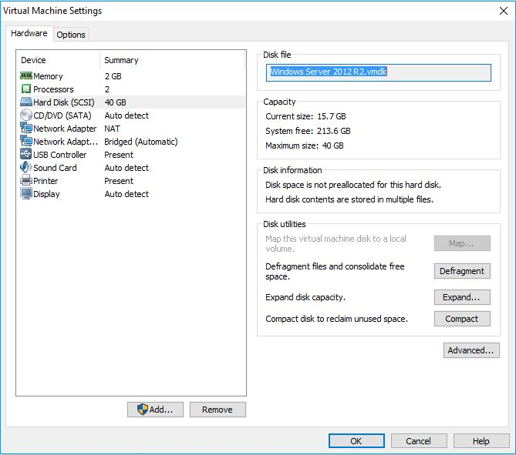
 |  |  | APROBADO
ssoo | CASO PRÁCTICO 1
1 .-A la vista de la siguiente imagen, podemos concluir que:
· Se está trabajando con VMware Player como herramienta de virtualización. |  | a
· Se está trabajando con VirtualBox como herramienta de virtualización. |  | b
· Se está trabajando con Hyper-V como herramienta de virtualización. |  | c
· Ninguna de las respuestas es correcta. |  | d
 |  | e
2 .-Para verificar la conectividad entre equipos, podemos utilizar el comando:
· Ipconfig |  | a
· Ping |  | b
· Tracepath |  | c
· Conectivity |  | d
 |  | e
3 .-Para que un equipo sea identificado en la red con un nombre concreto, es necesario:
· Indicar en nombre del equipo desde Panel de Control/Sistema/Cambiar Configuración en el apartado "Descripción del equipo" . |  | a
· Indicar en nombre del equipo desde Panel de Control/Sistema/Cambiar Configuración/Cambiar en el apartado "Nombre de equipo" . |  | b
· Indicar el nombre del equipo en el momento de crear la máquina virtual. |  | c
· Indicar el nombre de equipo en VMware desde "Edit virtual machine settings". |  | d
 |  | e
4 .-Observe la imagen. ¿La VM cumple la totalidad de los requisitos establecidos en el Caso Práctico 1?. |  | ANULADO
· Si. |  | a
· No. |  | b
 |  | c
ANULADO |  | d
 |  | e
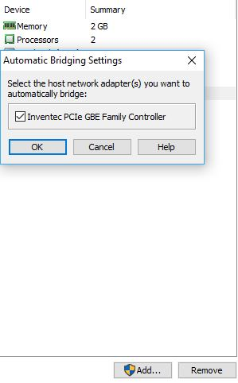
5 .-Al observar la imagen que se muestra a continuación. Podemos afirmar que:
· Se están realizando tareas de configuración avanzada, dentro de VMware Player, de un adaptador de red en modo Bridge. |  | a
· Se están realizando tareas de configuración avanzada, dentro de VirtualBox, de un adaptador de red en modo puente. |  | b
· Se están realizando tareas de configuración avanzada, dentro de VMware Player, de un adaptador de red en modo Host-only. |  | c
· Se están realizando tareas de configuración avanzada, dentro de VMware Player, de un adaptador de red en modo NAT. |  | d
 |  | e
6 .-Para localizar facilmente, desde cualquier equipo de una LAN, a una máquina virtual de VMware que dispone de dos adaptadores de red es recomendable asignar una dirección IPv4 estática al adaptador que está configurado en modo:
· Vlan. |  | a
· No es posible asignar una IPv4 a los adaptadores de red de una máquina virtual. |  | b
· BRIDGE. |  | c
· NAT |  | d
 |  | e
7 .-Marque la respuesta incorrecta:
· Es posible activar las actualizaciones automáticas en Windows 10 desde Panel de Control / Windows Update. |  | a
· Es posible activar las actualizaciones automáticas en Windows Server 2012 R2 desde Panel de Control / Windows Update. |  | b
· En Windows 10 las actualizaciones automáticas se gestionan desde Inicio / Configuración de Windows / Actualización y seguridad. |  | c
· Es posible activar las actualizaciones automáticas en Windows Server 2012 R2 desde Administrador del servidor / Servidor local / Windows Update. |  | d
 |  | e
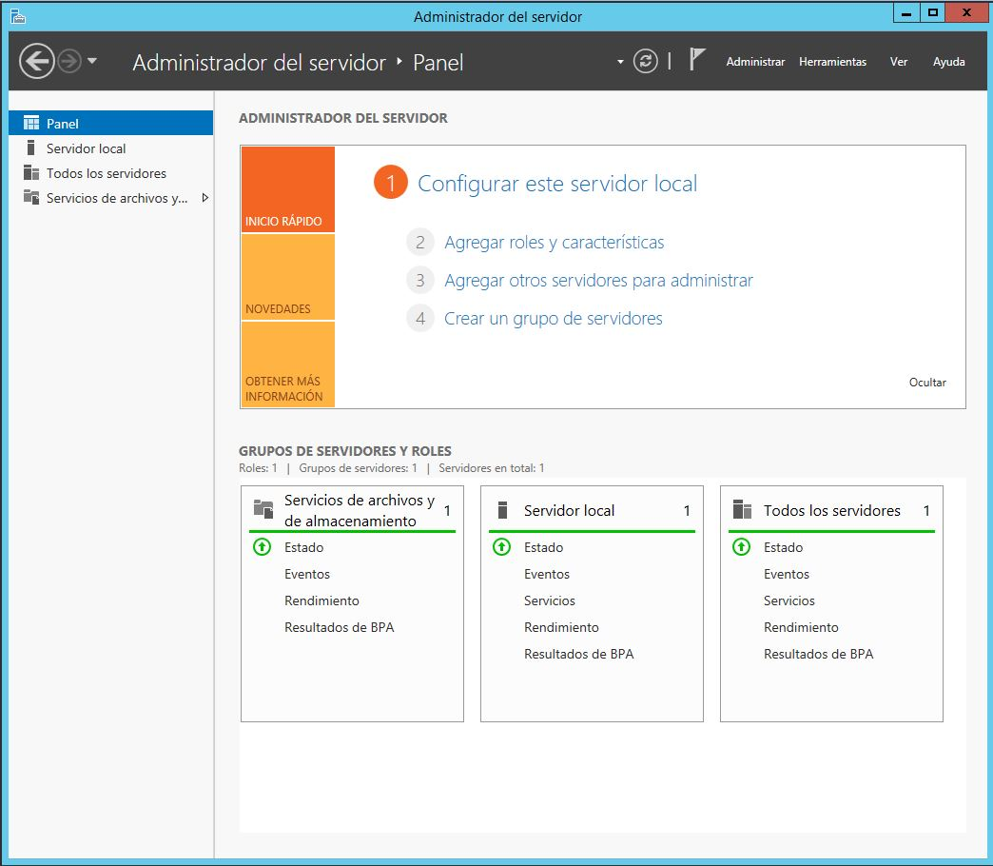
8 .-Indique la versión del Sistema Operativo al que pertenece la siguiente imagen:
· Windows 10 x86 |  | a
· Windows Server 2012 R2 |  | b
· Windows Server 2008 R2 |  | c
· Windows 10 x64 |  | d
 |  | e
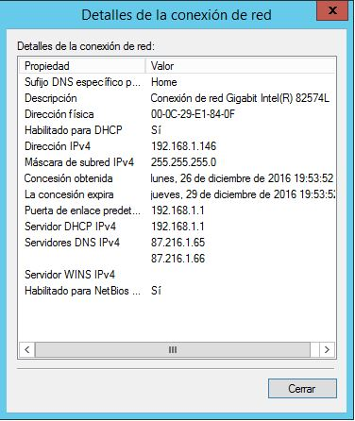
9 .-Indique cual será la dirección IPv4 del router que gestiona la red a la que está conectado el equipo.
· 192.168.1.1 |  | a
· 00:0C:29:E1:84:0F |  | b
· 192.168.1.146 |  | c
· 255.255.255.0 |  | d
 |  | e
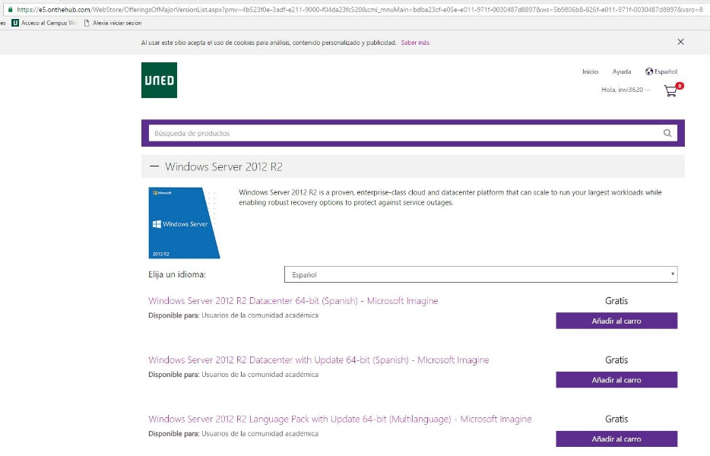
10 .-Al observar la siguiente imagen, el usuario está accediendo a:
· Repositorio de Sistemas Operativos del FTP del curso. |  | a
· Tienda virtual de la biblioteca de publicaciones de UNED. |  | b
· Servicio Microsoft Imagine de UNED-CINDETEC. |  | c
· Ninguna de las respuestas es correcta. |  | d
 |  | e

 |  |  | NOTA

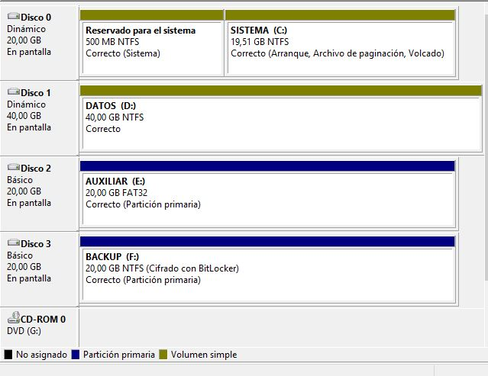
 |  |  | APROBADO
ssoo | CASO PRÁCTICO 2
1 .-Tras analizar la imagen, ¿podemos concluir que el equipo cumple estrictamente con los requisitos que se han establecido en el Punto 1 del enunciado del Caso Práctico 2?
· No porque el Disco 0 no cumple los requisitos, tanto de tamaño como de asignación de los volúmenes. |  | a
· Sí, porque en el Disco 1 el sistema ha creado automáticamente una partición (Reservado para el sistema) de 500 Mb. |  | b
· No, porque los discos no están formateados con el sistema de archivos que se solicita en el apartado1. |  | c
· Sí, ya que las letras de unidad están correctamente asignadas. |  | d
 |  | e
2 .-Tras realizar el Paso 2 del Caso Práctico (Copiar en la unidad AUXILIAR (E:) la ISO de Windows Server 2012 R2…), se obtienen las siguientes conclusiones:
· No es posible copiar el archivo por falta de espacio en la unidad E: |  | a
· El archivo se copia sin ningún problema puesto que su tamaño es menor que el espacio libre disponible en la unidad E: |  | b
· No es posible copiar el archivo por falta de permisos. |  | c
· No es posible copiar la ISO porque ésta excede el tamaño máximo de fichero, que el sistema de archivos en el que está formateada la unidad, permite. |  | d
 |  | e
3 .-¿Quién es el propietario de los archivos de sistema contenidos en la carpeta System32?
· Un usuario especial de sistema denominado System. |  | a
· El usuario Administrator. |  | b
· Un usuario especial de sistema denominado TrustedInstaller. |  | c
· El usuario Administrador. |  | d
 |  | e
4 .-Una vez realizadas las tareas de compresión de unidades, solicitadas en los puntos 3 y 4 del Caso Práctico, podemos concluir que: |  |  |  | · Únicamente ha sido posible comprimir la unidad E: AUXILIAR |  |  | · Únicamente ha sido posible comprimir la unidad E: AUXILIAR |  |  | · Únicamente ha sido posible comprimir la unidad E: AUXILIAR |  |  | · Únicamente ha sido posible comprimir la unidad E: AUXILIAR |  |  | · Únicamente ha sido posible comprimir la unidad E: AUXILIAR |  |  | · Únicamente ha sido posible comprimir la unidad E: AUXILIAR |  |  | · Únicamente ha sido posible comprimir la unidad E: AUXILIAR |  |  | · Únicamente ha sido posible comprimir la unidad E: AUXILIAR |  |  | · Únicamente ha sido posible comprimir la unidad E: AUXILIAR |  |  | · Únicamente ha sido posible comprimir la unidad E: AUXILIAR |  |  | · Únicamente ha sido posible comprimir la unidad E: AUXILIAR |  |  | · Únicamente ha sido posible comprimir la unidad E: AUXILIAR |  |  | · Únicamente ha sido posible comprimir la unidad E: AUXILIAR |  |  | · Únicamente ha sido posible comprimir la unidad E: AUXILIAR |  |  | · Únicamente ha sido posible comprimir la unidad E: AUXILIAR |  |  | · Únicamente ha sido posible comprimir la unidad E: AUXILIAR |  |  | · Únicamente ha sido posible comprimir la unidad E: AUXILIAR |  |  | · Únicamente ha sido posible comprimir la unidad E: AUXILIAR |  |  | · Únicamente ha sido posible comprimir la unidad E: AUXILIAR |  |  | · Únicamente ha sido posible comprimir la unidad E: AUXILIAR |  |  | · Únicamente ha sido posible comprimir la unidad E: AUXILIAR |  |  | · Únicamente ha sido posible comprimir la unidad E: AUXILIAR |  |  | · Únicamente ha sido posible comprimir la unidad E: AUXILIAR |  |  | · Únicamente ha sido posible comprimir la unidad E: AUXILIAR |  |  | · Únicamente ha sido posible comprimir la unidad E: AUXILIAR |  |  | · Únicamente ha sido posible comprimir la unidad E: AUXILIAR |  |  | · Únicamente ha sido posible comprimir la unidad E: AUXILIAR |  |  | · Únicamente ha sido posible comprimir la unidad E: AUXILIAR |  |  | · Únicamente ha sido posible comprimir la unidad E: AUXILIAR |  |  | · Únicamente ha sido posible comprimir la unidad E: AUXILIAR |  |  | · Únicamente ha sido posible comprimir la unidad E: AUXILIAR
· Únicamente ha sido posible comprimir la unidad E: AUXILIAR |  | a |  | · Únicamente ha sido posible comprimir la unidad F: BACKUP | a | 0 | · Únicamente ha sido posible comprimir la unidad F: BACKUP | a | 0 | · Únicamente ha sido posible comprimir la unidad F: BACKUP | a | 0 | · Únicamente ha sido posible comprimir la unidad F: BACKUP | a | 0 | · Únicamente ha sido posible comprimir la unidad F: BACKUP | a | 0 | · Únicamente ha sido posible comprimir la unidad F: BACKUP | a | 0 | · Únicamente ha sido posible comprimir la unidad F: BACKUP | a | 0 | · Únicamente ha sido posible comprimir la unidad F: BACKUP | a | 0 | · Únicamente ha sido posible comprimir la unidad F: BACKUP | a | 0 | · Únicamente ha sido posible comprimir la unidad F: BACKUP | a | 0 | · Únicamente ha sido posible comprimir la unidad F: BACKUP | a | 0 | · Únicamente ha sido posible comprimir la unidad F: BACKUP | a | 0 | · Únicamente ha sido posible comprimir la unidad F: BACKUP | a | 0 | · Únicamente ha sido posible comprimir la unidad F: BACKUP | a | 0 | · Únicamente ha sido posible comprimir la unidad F: BACKUP | a | 0 | · Únicamente ha sido posible comprimir la unidad F: BACKUP | a | 0 | · Únicamente ha sido posible comprimir la unidad F: BACKUP | a | 0 | · Únicamente ha sido posible comprimir la unidad F: BACKUP | a | 0 | · Únicamente ha sido posible comprimir la unidad F: BACKUP | a | 0 | · Únicamente ha sido posible comprimir la unidad F: BACKUP | a | 0 | · Únicamente ha sido posible comprimir la unidad F: BACKUP | a | 0 | · Únicamente ha sido posible comprimir la unidad F: BACKUP | a | 0 | · Únicamente ha sido posible comprimir la unidad F: BACKUP | a | 0 | · Únicamente ha sido posible comprimir la unidad F: BACKUP | a | 0 | · Únicamente ha sido posible comprimir la unidad F: BACKUP | a | 0 | · Únicamente ha sido posible comprimir la unidad F: BACKUP | a | 0 | · Únicamente ha sido posible comprimir la unidad F: BACKUP | a | 0 | · Únicamente ha sido posible comprimir la unidad F: BACKUP | a | 0 | · Únicamente ha sido posible comprimir la unidad F: BACKUP | a | 0 | · Únicamente ha sido posible comprimir la unidad F: BACKUP | a | 0 | · Únicamente ha sido posible comprimir la unidad F: BACKUP | a | 0
...
Preguntas falladas = -0.33 puntos
Preguntas no respondida = 0 puntos
· Panel de Control/ Espacios de almacenamiento/ Crear un nuevo grupo y espacios de almacenamiento (Tipo de resistencia: Reflejo doble) |  | d

 |  |  | NOTA

 |  |  | APROBADO
 | CASO PRÁCTICO 3
1 .- | Tras analizar la imagen, podemos concluir que:
 | El usuario está instalando los roles y características necesarios para que un equipo pueda actuar como servidor de impresión. | a
 | El usuario está instalando los roles y características necesarios para que un servidor pueda actuar como controlador de un dominio. | b
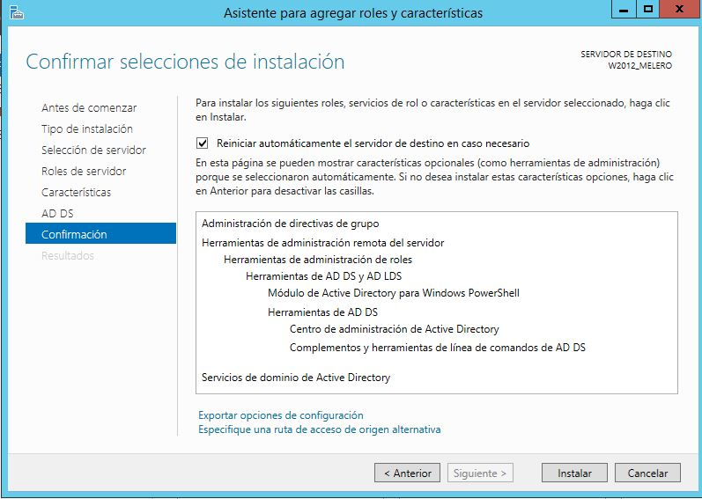
 | El usuario está configurando un servidor DNS. | c
 | Ninguna de las respuestas es correcta. | d
 |  | e
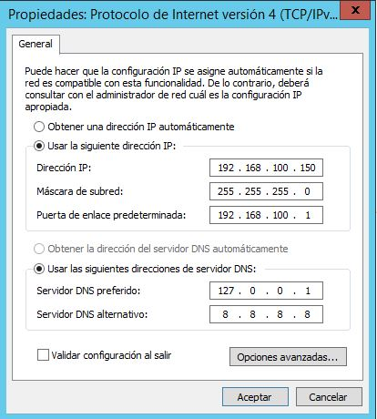
2 .- | Indique la Puerta de enlace predeterminada, que tendría que tener configurada la tarjeta de red de una estación de trabajo, para que ésta forme parte del dominio gestionado por un servidor que dispone de la siguiente configuración:
 | 8.8.8.8 | a
 | 127.0.0.1 | b
 | La configuración de la puerta de enlace no es relevante a la hora de hacer que un equipo forme parte de un dominio. | c
 | 192.168.100.1 | d
 |  | e
3 .- | El nombre 1ASIR.UNED.local es:
 | Un nombre de una estación de trabajo integrada en un dominio. | a
 | Un nombre DNS de un dominio. | b
 | Un nombre NetBIOS de un bosque. | c
 | Un nombre de un servidor que actúa como controlador de dominio. | d
 |  | e
4 .- | Indique las funciones que estará desempeñando el equipo en el que se han realizado las capturas que se muestran en la siguiente imagen:
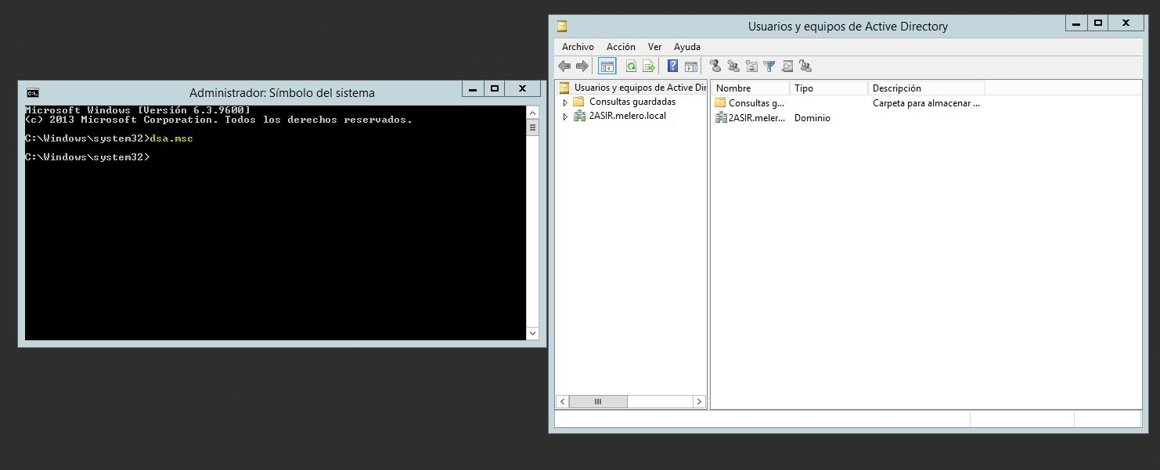
 | El equipo es una estación de trabajo unida a un dominio. | a
 | El equipo actúa como servidor DFS. | b
 | El equipo está actuando como un controlador de dominio. | c
 | Es equipo actúa únicamente como servidor DNS. | d
 |  | e
5 .- | Para que una estación de trabajo pueda unirse a un dominio, es indispensable que:
 | El sistema operativo esté activado con una licencia. | a
 | Se inicie sesión en la estación de trabajo con un usuario que disponga de privilegios de administrador del dominio. | b
 | El equipo disponga de una tarjeta de red configurada convenientemente. | c
 | El sistema operativo esté actualizado al 100%. | d
 |  | e
6 .- | Una de las tareas a realizar antes de promover a un equipo a controlador de dominio es:
 | Configurar la tarjeta de red del servidor para que el DNS Primario apunte al localhost. | a
 | Asignar, al menos a una tarjeta de red, direccionamiento IP estático. | b
 | Ejecutar el comando Sysprep. | c
...
Preguntas falladas = -0.33 puntos
Preguntas no respondida = 0 puntos
 | Administrador del servidor / Panel / Herramientas / Usuarios y equipos de Active Directory. | b
 | No es posible administrar los elementos del Active Directory. | c
 | Panel de control / Herramientas administrativas /Administración de equipos/ Usuarios y grupos locales. | d
 |  | e
8 .- | Para indicar el nombre del dominio al que se debe unir una estación de trabajo, debemos acceder a:
 | El registro del sistema operativo de la estación de trabajo (Windows+R). | a
 | La configuración de los adaptadores de red de la estación de trabajo. | b
 | Panel de control /Sistema /Cambiar configuración / Cambiar | c
 | Cambiar el nombre de equipo en la estación de trabajo. | d
 |  | e
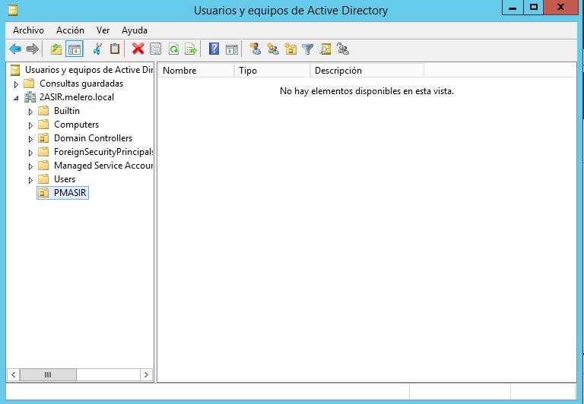
9 .- | Según la siguiente imagen, el Administrador:
 | Ha creado un Grupo de usuarios denominado PMASIR. | a
 | Tiene pendiente de promover el servidor a controlador de dominio. | b
 | Ha creado un Usuario denominado PMASIR. | c
 | Ha creado una Unidad organizativa denominada PMASIR. | d
 |  | e
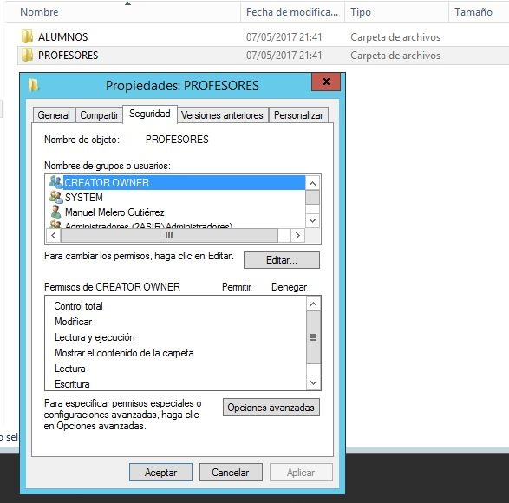
10 .- | Tras observar la siguiente imagen, podemos concluir que:
 | El usuario está asignando permisos a carpetas están ubicadas en la unidad C:SISTEMA. | a
 | El usuario está asignando permisos a carpetas están ubicadas en la unidad D:DATOS1. | b
 | El usuario está asignando permisos a carpetas están ubicadas en la unidad E:DATOS2. | c
 | El usuario está asignando permisos a carpetas están ubicadas en la unidad F:AUXILIAR. | d
 |  | e

 |  |  | NOTA

 |  |  | APROBADO
 | CASO PRÁCTICO 4
1 .- | Para poder crear la máquina virtual del Caso Práctico 4, ¿Qué software de virtualización ha sido necesario utilizar?
 | Oracle Virtual Box | a
 | VMWARE Workstation Player v12, ya que es el único software de virtualización que funciona en la actualidad | b
 | VMWARE Workstation Player v12, pero se podría haber utilizado otro distinto (como puede ser Virtual Box) | c
 | Todas las otras opciones son incorrectas | d
 |  | e
...

